仿生鱼采购清单_阶段A
仿生鱼项目 · 阶段A 采购清单（含PCB电子元器件）
项目：bionic-fish | 阶段：A（可靠线控原型）| v1.1（新增电子元器件+链接/发票列）| 2026-05-27
序号 | 物料名称 | 建议规格/型号 | 数量 | 单位 | 预估总价(元) | 用途说明 | 优先级 | 备注 | 商品链接 | 商品图片 | 发票信息
【🔌 主控系统】
1 | STM32开发板 | STM32F103系列（如核心板） | 1 | 片 | 5.5 | 主控制器，PWM/传感器/通信 | P0 必购 | 省成本用F103 | https://item.taobao.com/item.htm?spm=tbpc.boughtlist.suborder_itemtitle.1.76db2e8d9NrB3L&id=946102518580&mi_id=00002K7F2C-t6slYsZxWl7gcqaSeG69ud5TrYfxlp5hAGz0
2 | ST-Link调试器 | ST-Link V2 | 1 | 个 | 12.82 | 程序烧录与在线调试 | P0 必购 | 基础调试 | https://item.taobao.com/item.htm?spm=tbpc.boughtlist.suborder_itemtitle.1.76db2e8d9NrB3L&id=855052657719&mi_id=0000__Cclgqzd7K61R0WxzaKXZqt18GZUOmJK7ZjtAFC11Y
3 | 天线延长线 | ipx 4代 双母头 | 1 | 条 | 3.24 | 延长天线信号 | P0 必购 |  | https://item.taobao.com/item.htm?spm=tbpc.boughtlist.suborder_itemtitle.1.76db2e8d9NrB3L&id=528687674714&mi_id=0000mPk5EyJ6TRmr7NL1IYOCbsn69N9YTWezVKgnhdlgCKM
4 | 拓展天线 | ipx 4dbi 双频天线 | 4 | 条 | 10 | 增强通信、增强穿透 | P0 必购 | 水会严重阻隔信号需要放大 | https://item.taobao.com/item.htm?id=43567563199&mi_id=0000AF74NxSoGRSLlvssAiEqOFVDOzNhmPmfPqDmKrKNANQ&sku_properties=214536684%3A15263919&spm=tbpc.boughtlist.suborder_itemtitle.1.76db2e8d9NrB3L
5 | ESP32-S3开发板 | 乐鑫 ESP32-S3 | 1 | 片 | 25.54 | 上位机/WiFi通信/后续自主决策 | P1 建议 | 性能强 | https://item.taobao.com/item.htm?spm=tbpc.boughtlist.suborder_itemtitle.1.76db2e8d9NrB3L&id=724748055478&mi_id=0000hsyDoz9CUf1A93Vvybt4-Am7xpIjOw3xU9QP7975Fmc
6 | 杜邦线套装 | 公母各40根 | 1 | 套 | 10 | 调试接线 | P0 必购 | 可多备
【⚙️ 执行机构】
7 | 防水电机（大） | 汉普斯 17HS4401S-FS 12V | 1 | 个 | 63 | 尾鳍×1 | P0 必购 | IP65+防水等级 | https://item.taobao.com/item.htm?spm=tbpc.boughtlist.suborder_itemtitle.1.76db2e8d9NrB3L&id=659022002808&mi_id=0000s2td74lWegnfir6lT2QewKOr-DfS3JZpNSxKAYQW680
6 | 防水舵机（大） | DS3218 防水舵机 12V | 1 | 个 | 62 | 背鳍×1、腹鳍×2 | P0 必购 | 扭矩≥2kg·cm
7 | 小舵机 | Hkwuxian 20kg IPX4 | 1 | 个 | 33 | 小角度鳍片调节 | P1 建议 | 非防水需密封
7 | 小舵机 | Hkwuxian 25kg IPX4 | 1 | 个 | 33.11 | 小角度鳍片调节 | P1 建议 | 非防水需密封 | https://item.taobao.com/item.htm?spm=tbpc.boughtlist.suborder_itemtitle.1.76db2e8d9NrB3L&id=996598295894&mi_id=0000oJnrz-kxP1lrPBTTD85cG2e9S48F2H66uwn11dbCcTQ
8 | 舵机驱动板 | PCA9685 16路PWM | 1 | 块 | 13 | PWM扩展，独立供电 | P0 必购 | 舵机pwm控制中枢 | https://item.taobao.com/item.htm?spm=tbpc.boughtlist.suborder_itemtitle.1.76db2e8d9NrB3L&id=966692394708&mi_id=0000Kx-mx6sgTIRDl-GkYYqVJocGBPv-S9akqopWw75uWZQ
【📡 传感器模块】
9 | IMU姿态传感器 | 维特智能 JY61P（六轴串口） | 1 | 个 | 65 | 俯仰/横滚/偏航检测 | P0 必购 |  | https://item.taobao.com/item.htm?spm=tbpc.boughtlist.suborder_itemtitle.1.76db2e8d9NrB3L&id=998094696009&mi_id=0000oMEbLA_VmM3FMPDb-0CAPGReXawUMiAmOUe0WZ6D1hU
10 | 水深传感器 | MS5837-30BA | 1 | 个 | 55 | 定深控制反馈 | P1 建议 | 量程30Bar
【🔋 电源系统】
11 | 锂电池 | 18650 双电串联 | 2 | 块 | 16.7 | 舵机与主控供电 | P0 必购 | XT60接头 | https://item.taobao.com/item.htm?spm=tbpc.boughtlist.suborder_itemtitle.1.76db2e8d9NrB3L&id=913319986974&mi_id=0000bI2w9vefnEGquM9jFR8HEUy1Ov_sCeAPl1mxNqqx3S0
 | DC接线 | 加粗纯铜DC电源连接线 12V10A电源公母头线DC5.5*2.1接头线18awg | 1 | 条 | 1.6 | 直流供电 | P0 必购 |  | https://item.taobao.com/item.htm?spm=tbpc.boughtlist.suborder_itemtitle.1.76db2e8d9NrB3L&id=600480775477&mi_id=0000o0Z_rD8BLxTcsfb0KF0vTzDfbW2iMOYpmltbPjD8HZ0
12 | 降压模块（主控） | LM2596 DC-DC | 1 | 块 | 6.05 | 降压至5V/3.3V | P0 必购 | 输出5V | https://item.taobao.com/item.htm?spm=tbpc.boughtlist.suborder_itemtitle.1.76db2e8d9NrB3L&id=976920190088&mi_id=0000Q_WZMa5VBWM68MMn28wn8Cw6me6B_-TsC4_AObZoWFc
13 | 自恢复保险丝 | 5A | 3 | 个 | 3 | 过流保护 | P0 必购
【🏗️ 结构件】
14 | PETG 3D打印耗材 | 拓竹PETG Basic 1.75mm | 3 | 卷 | 50 | 外壳/鳍片/支架 | P0 必购 | 学校缺少此高质量耗材
15 | O型密封圈套装 | 硅胶多规格 | 1 | 套 | 10 | 舱体密封 | P0 必购
16 | 密封胶 | 中性硅酮密封胶 | 1 | 支 | 20 | 线缆出口加强密封 | P0 必购
17 | 热熔铜螺母 | M3/M4各20颗 | 40 | 颗 | 22 | 3D打印嵌螺母 | P0 必购
18 | 不锈钢螺丝套装 | M3×10/M3×16/M4×10 | 60 | 颗 | 15 | 装配用 | P0 必购 | 配垫片
19 | 配重块 | 不锈钢可调式 | 4 | 块 | 20 | 重心调节 | P0 必购 | 可滑动
【🔗 通信线缆】
21 | 防水线缆 | 4芯屏蔽防水线 | 10 | 米 | 8 | 线控通信+电源 | P0 必购 | 按水深定长
22 | 防水航空插头 | IP68 4芯 公母一对 | 2 | 个 | 15 | 线缆与鱼体接口 | P0 必购
23 | RS485模块 | MAX485模块 | 2 | 个 | 5 | 长距离线控通信 | P1 建议 | 线长>5m建议
【🛠️ 工具辅材】
25 | 尼龙扎带 | 多规格 | 1 | 包 | 5 | 内部走线固定 | P0 必购
26 | 电工镊子 | 直头、斜头 | 2 | 只 | 5.5 | 焊接辅助 | P0 必购
27 | 面包板/转接板 | 830孔+转接板 | 1 | 套 | 12 | 原型验证 | P1 建议
【🔬 电子元器件（画板用）】 |  |  |  |  |  |  |  | 这块物料使用比较细碎，具体按画板使用的原件决定，具体使用金额见发票
28 | PCB打样 | 双层板 10×10cm 绿油 | 5 | 片 | 0 | 底板/驱动板PCB打样 | P0 必购 | jlc
29 | 串口芯片 | CH341N | 3 | 个 | 7 | 串口通信集成 | P0 必购
30 | 大电容 | 470uf 1000uf | 20 | 个 | 5 | 降压至5V/3.3V | P0 必购
31 | 贴片电阻套装 | 0603 常用阻值各20颗 | 1 | 套 | 10 | 分压/限流/上拉 | P0 必购 | 含0Ω跳线
32 | 贴片电容套装 | 0603 常用容值各20颗 | 1 | 套 | 10 | 去耦/滤波晶振匹配 | P0 必购 | 100nF多备
33 | 电感 | 15UH（150） | 10 | 个 | 3.5
34 | AMS1117-3.3稳压芯片 | SOT-223 | 10 | 个 | 3 | 板载3.3V稳压 | P0 必购 | 若用核心板可跳
35 | LED指示灯贴片 | ws2812灯珠 3528 | 30 | 颗 | 5 | 电源/状态指示 | P0 必购
36 | 按键开关 | 6×6×5mm 贴片轻触 | 5 | 个 | 0.5 | 复位/BOOT按键 | P0 必购
37 | 排针排母 | 2.54mm 1×40P | 4 | 条 | 10 | 连接开发板与底板 | P0 必购 | 按需截断 | https://item.taobao.com/item.htm?spm=tbpc.boughtlist.suborder_itemtitle.1.76db2e8d9NrB3L&id=522579376259&mi_id=0000p3pD9A0K7P-qnAQJoIIPHqamlr-S_xoPIFn1x-jC9Gw | 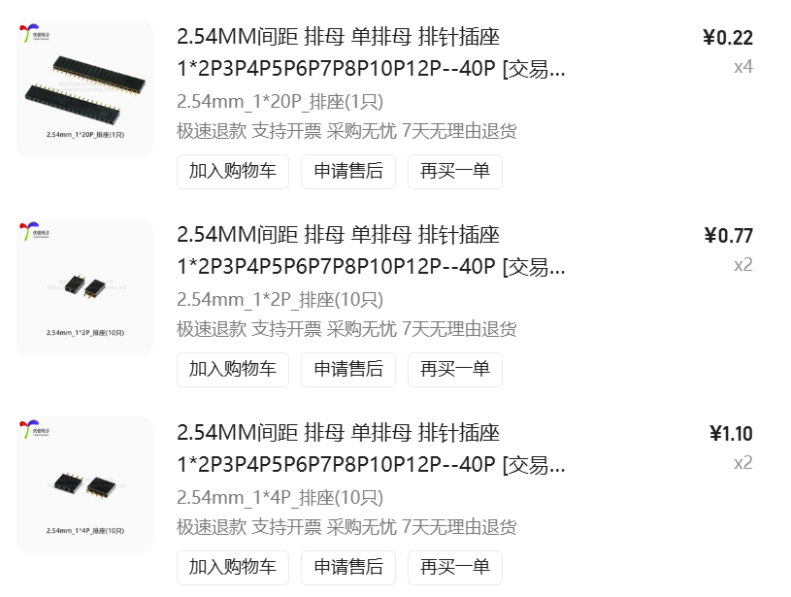
38 | 接线端子 | 5.08mm 2P/3P 螺丝式 | 8 | 个 | 5 | 舵机/传感器接线 | P0 必购
39 | MOS管 | AO4404 N-MOS SOT-23 | 5 | 个 | 5 | 舵机电源控制 | P0 必购
40 | 肖特基二极管 | SS34 SMA | 20 | 个 | 6 | 电源防反接 | P0 必购 |  | https://item.taobao.com/item.htm?spm=tbpc.boughtlist.suborder_itemtitle.1.76db2e8d9NrB3L&id=644441577168&mi_id=0000C0dtgFjOgWyBmyFlAZYorN9CklqE0raq_zHuwdLT_Hs
41 | XT60插头 | 公+母 一对 | 1 | 对 | 9 | 电池电源接口 | P0 必购 |  | https://item.taobao.com/item.htm?spm=tbpc.boughtlist.suborder_itemtitle.1.76db2e8d9NrB3L&id=671681663011&mi_id=0000ED1pkRIjxEqsKKs1FxZw30WtQQT1ULPGEN6OG97ExBo
44 | JST连接器 | PH2.0 2P/3P/4P套装 | 5 | 套 | 2.76 | 传感器模块连接 | P1 建议 | 方便插拔
【📷 阶段B选配】
45 | 摄像头模块 | OV2640 | 1 | 个 | 30 | 视觉自主寻点 | P2 选配
46 | OpenMV H7 Plus | 图像处理模块 | 1 | 块 | 250 | 更强图像处理 | P2 选配
47 | 主动浮力组件 | 水泵+浮力舱 | 1 | 套 | 60 | 主动沉浮升级 | P2 选配
📊 阶段A（P0必购）预估小计： |  |  |  |  | 687.82

📌 说明：
1. 以上价格为市场参考价，实际以采购时为准
2. P0=必购（阶段A必须），P1=建议（阶段A推荐），P2=选配（阶段B增强）
3. 「商品链接」和「发票信息」列请自行填写
4. 电子元器件按画板通用需求列出，实际以原理图BOM为准
5. 若使用开发板/核心板方案，可跳过晶振/稳压等元件

